Sheet1
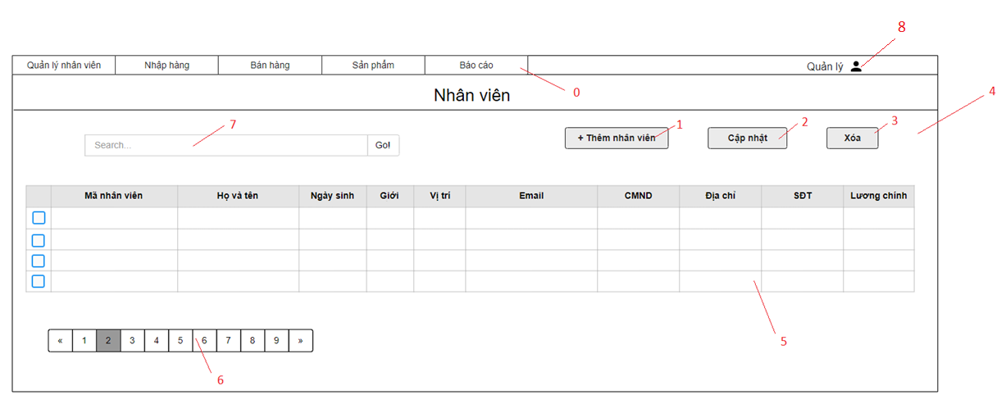

Danh sách các biến cố
STT | Điều kiện kích hoạt | Xử lí | Ghi chú
0 | Chọn Menu | Chuyển sang trang hiển thị theo menu item
1 | Chọn nút Thêm nhân viên | Hiện form thêm nhân viên
2 | Chọn nút Cập nhật | Hiện form cập nhật thông tin nhân viên
3 | Chọn nút Xóa | Hiện bảng xác nhận Nếu đồng ý thì xóa nhân viên
4 | Khởi động màn hình | Đọc danh sách nhân viên Xuất danh sách nhân viên
5 | Chọn nhân viên | Hiện trang thông tin nhân viên
6 | Chọn trang | Chuyển đến trang đã chọn
7 | Nhập thông tin tìm kiếm nhân viên | Truy vấn thông tin tìm kiếm CSDL Nếu không hợp lệ sẽ xuất ra thông báo Xuất ra danh sách thông tin liên quan đến tìm kiếm
8 | Chọn danh mục Tài khoản | Mở trang danh mục Tài khoản

Danh sách các thành phần của giao diện
STT | Tên | Kiểu | Ý nghĩa | Miền giá trị | Giá trị mặc định | Ghi chú
1 | MenuI_QLNV | Menu Item | Chọn danh mục QLNV
2 | MenuI_NhapHang | Menu Item | Chọn danh mục Nhập Hàng
3 | MenuI_BanHang | Menu Item | Chọn danh mục Bán Hàng
4 | MenuI_SanPham | Menu Item | Chọn danh mục Sản Phẩm
5 | Menu_BaoCao | Menu | Hiển thị danh sách các Menu Item trong Báo Cáo
6 | Bt_Admin | Button | Hiển thị danh mục Tài Khoản
7 | Lb_TieuDeNV | Label | Hiển thị tiêu đề
8 | Tf_SearchNV | Text Field | Nhập thông tin tìm kiếm
9 | Bt_SearchNV | Button | Tìm kiếm nhân viên dựa theo thông tin đã nhập
10 | Bt_ThemNhanVien | Button | Thêm nhân viên
11 | Bt_CapNhat | Button | Cập nhật thông tin nhân viên
12 | Bt_Xoa | Button | Xóa nhân viên
13 | Cb_NhanVien | Combobox | Chọn nhân viên
14 | Lb_TenNV | Label | Chọn xem thông tin nhân viên
15 | Bt_ChuyenTrang | Button | Chuyển trang

